MATERNAL PERCENTILES
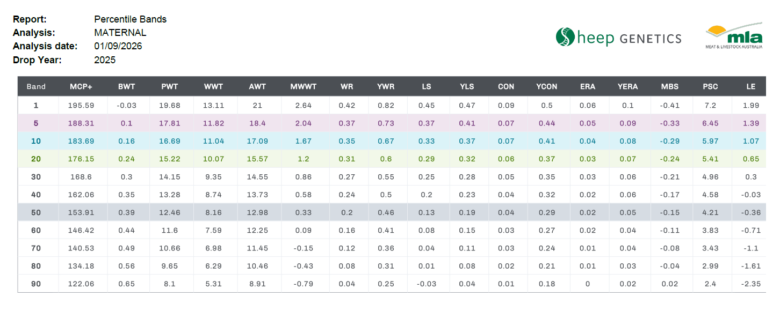

SHADING EXAMPLE
196.8 | TOP 1%
190.4 | TOP 5%
187.1 | TOP 10%
178.9 | TOP 20%
172.0 | TOP 30%

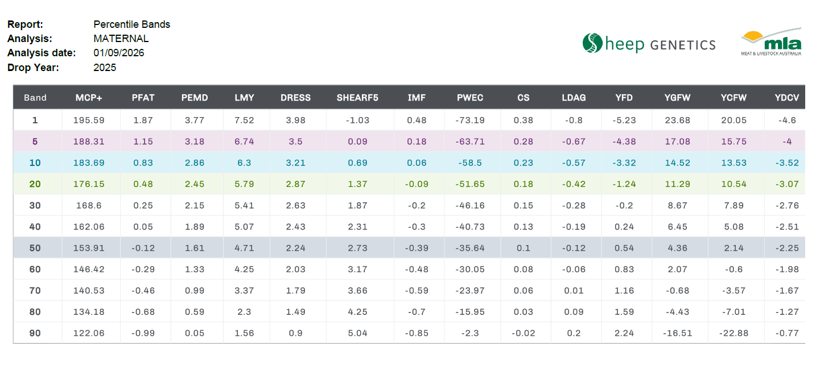

SHADING EXAMPLE
196.8 | TOP 1%
190.4 | TOP 5%
187.1 | TOP 10%
178.9 | TOP 20%
172.0 | TOP 30%

COMBINED PERCENTILES
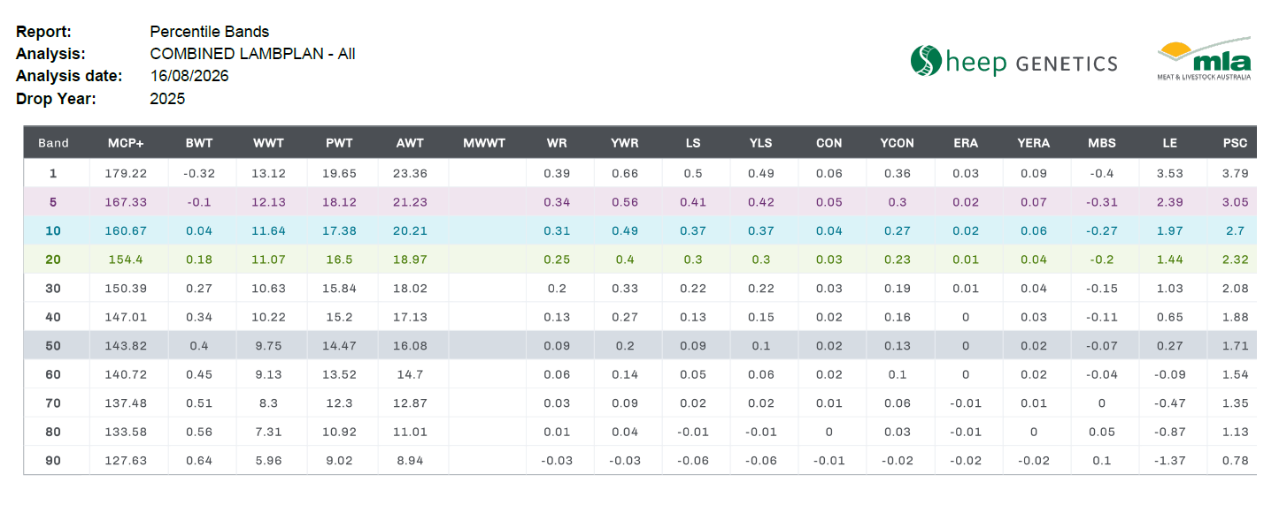

SHADING EXAMPLE
196.8 | TOP 1%
190.4 | TOP 5%
187.1 | TOP 10%
178.9 | TOP 20%
172.0 | TOP 30%

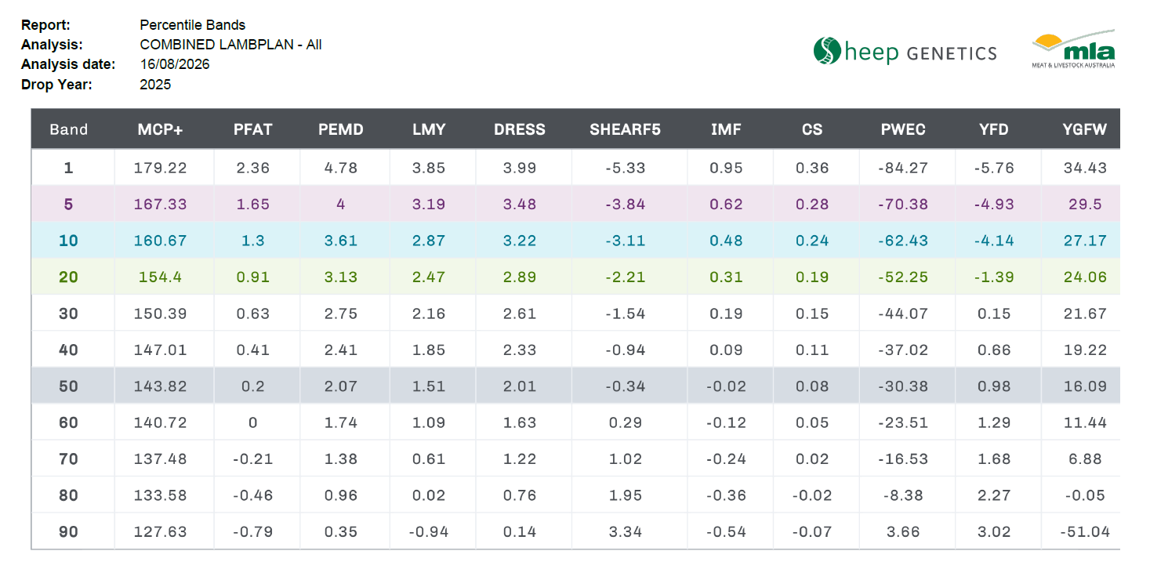

SHADING EXAMPLE
196.8 | TOP 1%
190.4 | TOP 5%
187.1 | TOP 10%
178.9 | TOP 20%
172.0 | TOP 30%

